Total
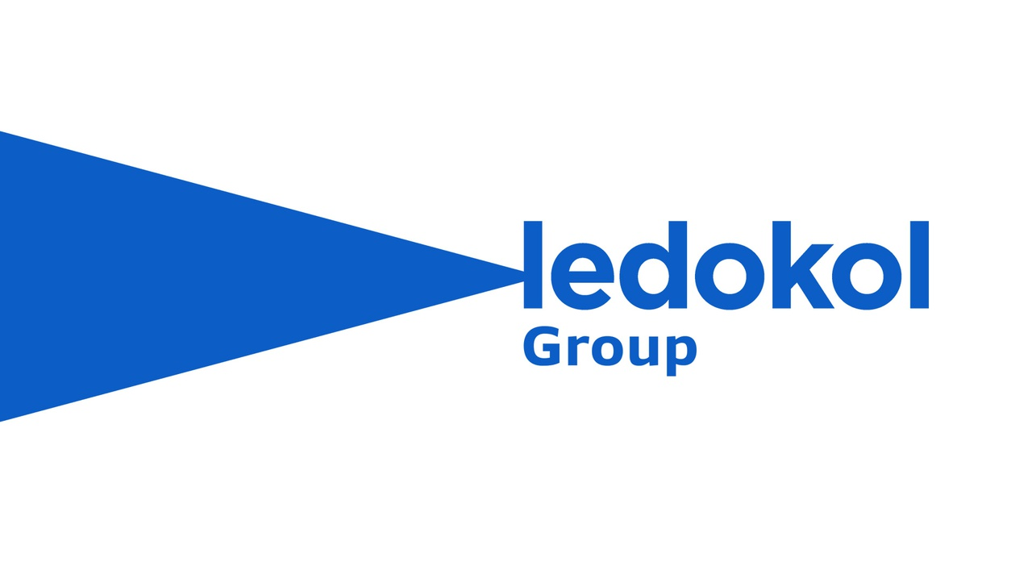
Клиент | TBC
Проект | Размещение наружной рекламы в Узбекистане
Контактное лицо
Дата | 22.01.2026
Карта | https://yandex.uz/maps/10335/tashkent/?ll=69.280761%2C41.308950&mode=usermaps&source=constructorLink&um=constructor%3A5e2a584d1791b34631c6666a753435b6a05652157f1241463242030e8249cf9c&z=12.52

 |  | LED Ташкент | LED Регионы | LED Остановки | Статика Таш + Регионы | Аэропорт | Автобусы | Поезда | Итого в UZS | Итого в RUB
 | Total без АК и НДС | 1,003,309,800 UZS | 987,120,000 UZS | 52,200,000 UZS | 523,840,000 UZS | 472,620,000 UZS | 358,575,000 UZS | 115,200,000 UZS | 3,512,864,800 UZS | 25,091,891 ₽
 | АК 5% | 50,165,490 UZS | 49,356,000 UZS | 2,610,000 UZS | 26,192,000 UZS | 23,631,000 UZS | 17,928,750 UZS | 5,760,000 UZS | 175,643,240 UZS | 1,254,595 ₽
 | Итоговая сумма с АК и НДС | 1,179,892,325 UZS | 1,160,853,120 UZS | 61,387,200 UZS | 616,035,840 UZS | 555,801,120 UZS | 421,684,200 UZS | 135,475,200 UZS | 4,131,129,005 UZS | 29,508,064 ₽ | 29,508,064 soʻm

